STAR NUTRITION
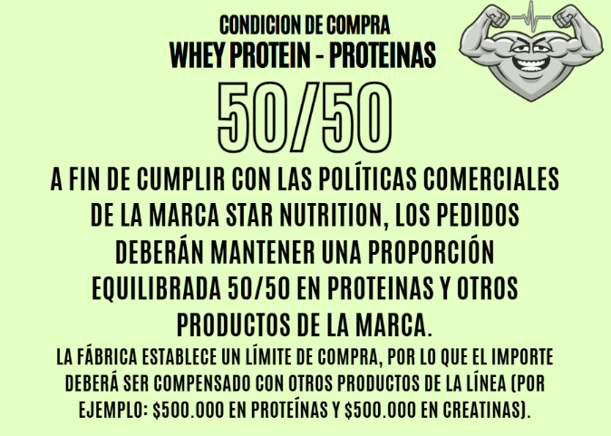
STAR NUTRITION
PRODUCTOS | MAYORISTA $300.000 | MAYORISTA $600.000 | DCTO ESPECIAL SOLO STAR $1.000.000 (4%)
CLA1000 X 90 CAPS. - Made in USA | $ 18,067 | $ 16,766 | $ 16,095
OMEGA3 FISH OIL X 60 CAPS. - Made in USA | $ 25,504 | $ 23,667 | $ 22,721
JUST CARBS 1KG. | $ 13,242 | $ 12,288 | $ 11,797
CAFFEINE 200 X 30CAPS. | $ 6,107 | $ 5,667 | $ 5,440
L-CITRULLINE X 300GRS | $ 44,187 | $ 41,006 | $ 39,365
RESVERATROL 500 X 60 CAPS. | $ 16,059 | $ 14,903 | $ 14,307
VITAMINICOS
VITAMIN C 60 CAPS - LANZAMIENTO | $ 6,143 | $ 5,701 | $ 5,473
VITAMIN K2 + D3 60 CAPS - NUEVO LANZAMIENTO | $ 17,329 | $ 16,081 | $ 15,438
ALL-IN-ONE VITAMIN X60 COMP. | $ 15,890 | $ 14,746 | $ 14,156
IRON PACK MULTIVITAMIN POWDER - 44 SERV. - Made in USA | $ 78,736 | $ 73,067 | $ 70,144
MAGNESIOS
MAGNESIO 500 MG x 60 CAPS. | $ 11,597 | $ 10,762 | $ 10,332
MAGNESIO SIN SABOR 500GR - LANZAMIENTO | $ 23,339 | $ 21,659 | $ 20,792
MAGNESIO FR ROJOS 500GR FRUTOS ROJOS- LANZAMIENTO | $ 23,339 | $ 21,659 | $ 20,792
COLÁGENOS
COLLAGEN LIMÓN 210GR | $ 14,221 | $ 13,197 | $ 12,669
COLLAGEN FRUTOS ROJOS 210GR | $ 14,221 | $ 13,197 | $ 12,669
COLLAGEN WHEY CHO 2LB | $ 42,600 | $ 39,533 | $ 37,952
COLLAGEN WHEY VAI 2LB | $ 42,600 | $ 39,533 | $ 37,952
COLLAGEN PLUS LIMON 360GR - LANZAMIENTO | $ 16,918 | $ 15,700 | $ 15,072
COLLAGEN SPORT NARANJA 360GR - LANZAMIENTO | $ 16,918 | $ 15,700 | $ 15,072
PRE ENTRENOS
TNT-DYNAMITE ACAÍ POWER 240GRS | $ 18,720 | $ 17,372 | $ 16,677
TNT-DYNAMITE BLUE RAZ 240GRS | $ 18,720 | $ 17,372 | $ 16,677
TNT-DYNAMITE CITRUS SLUSH 240GRS | $ 18,720 | $ 17,372 | $ 16,677
TNT-DYNAMITE GRAPE ATTACK 240GRS | $ 18,720 | $ 17,372 | $ 16,677
PUMP V8 ACAÍ X 285 GRS. | $ 24,935 | $ 23,140 | $ 22,214
PUMP V8 LIMA LIMÓN X 285 GRS. | $ 24,935 | $ 23,140 | $ 22,214
PUMP V8 GRAPE X 285 GRS. | $ 24,935 | $ 23,140 | $ 22,214
PUMP V8 WATERMELON X 285 GRS. | $ 24,935 | $ 23,140 | $ 22,214
PUMP 3D EVOLUTION RIPPED LEMONADE X 315 GRS. | $ 29,736 | $ 27,595 | $ 26,491
PUMP 3D EVOLUTION RIPPED STRAWBERRY-LIME X 315 GRS. | $ 29,736 | $ 27,595 | $ 26,491
100% BETA ALANINA X 300GRS. | $ 20,800 | $ 19,302 | $ 18,530
PROTEÍNAS
JUST PLANT X 2 LBS | $ 33,915 | $ 31,202 | $ 29,954
JUST WHEY X 2 LBS | $ 59,619 | $ 54,849 | $ 52,655
PLATINUM WHEY ISOLATE VAINILLA X 2 LBS (MILK SPECIALTIES - USA) | $ 90,767 | $ 83,506 | $ 80,166
PLATINUM WHEY ISOLATE CHOCOLATE X 2 LBS (MILK SPECIALTIES - USA) | $ 90,767 | $ 83,506 | $ 80,166
NITRO WHEY VAINILLA X 2LBS | $ 63,846 | $ 58,738 | $ 56,389
NITRO WHEY FRUTILLA X 2 LBS | $ 63,846 | $ 58,738 | $ 56,389
NITRO WHEY CHOCOLATE X 2 LBS | $ 63,846 | $ 58,738 | $ 56,389
WHEY PROTEIN VAINILLA X 2LB - DOYPACK | $ 56,743 | $ 52,204 | $ 50,116
WHEY PROTEIN CHOCOLATE X 2LB - DOYPACK | $ 56,743 | $ 52,204 | $ 50,116
WHEY PROTEIN COOKIES & CREAM X 2LB - DOYPACK | $ 56,743 | $ 52,204 | $ 50,116
WHEY PROTEIN FRUTILLA X 2LB - DOYPACK | $ 56,743 | $ 52,204 | $ 50,116
WHEY PROTEIN BANANA X 2LB - DOYPACK | $ 56,743 | $ 52,204 | $ 50,116
PLATINUM WHEY PROTEIN VAINILLA X 2 LBS. | $ 61,057 | $ 56,173 | $ 53,926
PLATINUM WHEY PROTEIN CHOCOLATE X 2 LBS. | $ 61,057 | $ 56,173 | $ 53,926
PLATINUM WHEY PROTEIN COOKIES & CREAM X 2 LBS. | $ 61,057 | $ 56,173 | $ 53,926
PLATINUM WHEY PROTEIN FRUTILLA X 2 LBS. | $ 61,057 | $ 56,173 | $ 53,926
PLATINUM WHEY PROTEIN BANANA X 2 LBS. | $ 61,057 | $ 56,173 | $ 53,926
PLATINUM WHEY PROTEIN VAINILLA X 3 KILOS. - ZIPPER PACK | $ 174,447 | $ 160,492 | $ 154,072
PLATINUM WHEY PROTEIN CHOCOLATE X 3 KILOS. - ZIPPER PACK | $ 174,447 | $ 160,492 | $ 154,072
PLATINUM WHEY PROTEIN COOKIES & CREAM X 3 KILOS. - ZIPPER PACK | $ 174,447 | $ 160,492 | $ 154,072
PLATINUM WHEY PROTEIN FRUTILLA X 3 KILOS. - ZIPPER PACK | $ 174,447 | $ 160,492 | $ 154,072
PLATINUM WHEY PROTEIN BANANA X 3 KILOS. - ZIPPER PACK | $ 174,447 | $ 160,492 | $ 154,072
AUMENTADORES DE MASA
MUTANTMASS VAINILLA ICE CREAM X 1,5K | $ 39,344 | $ 36,196 | $ 34,749
MUTANTMASS CHOCOLATE SUIZO X 1,5K | $ 39,344 | $ 36,196 | $ 34,749
MUTANTMASS COOKIES & CREAM X 1,5K | $ 39,344 | $ 36,196 | $ 34,749
MUTANTMASS STRAWERRY CREAM X 1,5K | $ 39,344 | $ 36,196 | $ 34,749
MUTANTMASS VAINILLA ICE CREAM X 5 KILOS. - ZIPPER PACK | $ 108,754 | $ 100,054 | $ 96,052
MUTANTMASS CHOCOLATE SUIZO X 5 KILOS. - ZIPPER PACK | $ 108,754 | $ 100,054 | $ 96,052
MUTANTMASS COOKIES & CREAM X 5 KILOS.- ZIPPER PACK | $ 108,754 | $ 100,054 | $ 96,052
MUTANTMASS STRAWERRY CREAM X 5 KILOS.- ZIPPER PACK | $ 108,754 | $ 100,054 | $ 96,052
QUEMADORES
THERMO FUEL MAX X 120 CAPS | $ 16,337 | $ 15,161 | $ 14,555
L-CARNITINE X 60 COMP. | $ 14,777 | $ 13,713 | $ 13,165
L-CARNITINE LIQUID LIMA 500 - SIN TACC | $ 10,327 | $ 9,584 | $ 9,200
RECUPERADORES MUSCULARES
ZMA X 90 CAPS. | $ 12,214 | $ 11,334 | $ 10,881
HMB X 180 CAPS. | $ 20,957 | $ 19,448 | $ 18,670
AMINOÁCIDOS
MTOR BCAA FRUIT PUNCH 270G. | $ 22,976 | $ 21,322 | $ 20,469
MTOR BCAA GREEN LEMONADE 270G. | $ 22,976 | $ 21,322 | $ 20,469
MTOR BCAA STRAWBERRY LIME 270G. | $ 22,976 | $ 21,322 | $ 20,469
ESSENTIAL AMINO LIMON 360 | $ 28,079 | $ 26,058 | $ 25,015
CREATINA MONOHIDRATO EEUU X 150 GRS. - LANZAMIENTO | $ 14,322 | $ 13,291 | $ 12,760
CREATINA MONOHIDRATO EEUU X 300 GRS. | $ 23,931 | $ 22,208 | $ 21,320
CREATINA MONOHIDRATO EEUU X 300 GRS.DOYPACK | $ 21,838 | $ 20,265 | $ 19,455
CREATINA MONOHIDRATO EEUU X 300 GRS.DOYPACK SABOR FRUIT PUNCH | $ 21,838 | $ 20,265 | $ 19,455
CREATINA MONOHIDRATO EEUU X 500 GRS. - LANZAMIENTO | $ 36,875 | $ 34,220 | $ 32,851
CREATINA MONOHIDRATO EEUU X 1 KILO. | $ 69,625 | $ 64,612 | $ 62,028
L-ARGININA GH X 150 GRS | $ 12,988 | $ 12,053 | $ 11,570
L-GLUTAMINE X 150 GRS. | $ 14,282 | $ 13,253 | $ 12,723
L-GLUTAMINE X 300 GRS. | $ 23,799 | $ 22,085 | $ 21,202
BCAA 2000 X 120 CAPS | $ 13,266 | $ 12,311 | $ 11,818
BEBIDAS ISOTONICAS
HYDROPLUS SPORT DRINK X 700 GRS. LIMA LIMON (10 LTS.) - ENDURANCE | $ 13,629 | $ 12,647 | $ 12,141
HYDROPLUS SPORT DRINK X 700 GRS. BLUE RAZZ (10 LTS.)- ENDURANCE | $ 13,629 | $ 12,647 | $ 12,141
SHAKER
SHAKER PUMP V8 | $ 5,659 | $ 5,252 | $ 5,042
SHAKER CORTO STAR 2023 | $ 5,659 | $ 5,252 | $ 5,042
SHAKER GOT PROTEIN BLENDER | $ 5,659 | $ 5,252 | $ 5,042

Mervick
 #NAME?

PROTEIN POWDER | PRESENTACION | MAYORISTA $300.000 | MAYORISTA $600.000
Whey Protein Blend Dark Chocolate Concentrate Blend Protein + Hydrolized (30 dosis) | X 2,05 LBS | $ 58,829 | $ 55,838
Whey Protein Blend Frutos Rojos Concentrate Blend Protein + Hydrolized (30 dosis) | X 2,05 LBS | $ 58,829 | $ 55,838
Whey Protein Blend Vainilla ice cream Concentrate Blend Protein + Hydrolized (30 dosis) | X 2,05 LBS | $ 58,829 | $ 55,838
Whey Protein Pro Performance Chocolate Protein + Fibras (25 dosis) | X 2 LBS | $ 53,489 | $ 50,770
Whey Protein Pro Performance Strawberry Protein + Fibras (25 dosis) | X 2 LBS | $ 53,489 | $ 50,770
Whey Protein Pro Performance Vainilla Protein + Fibras (25 dosis) | X 2 LBS | $ 53,489 | $ 50,770
WHEY PROTEIN CHOCOLATE MILK 80% PROTEINA + BCAA + GLUTAMINA (30 DOSIS) | X 2 LBS | $ 55,410 | $ 52,593
WHEY PROTEIN STRAWBERRY ICE CREAM 80% PROTEINA + BCAA + GLUTAMINA (30 DOSIS) | X 2 LBS | $ 55,410 | $ 52,593
WHEY PROTEIN VAINILLA ICE CREAM 80% PROTEINA + BCAA + GLUTAMINA (30 DOSIS) | X 2 LBS | $ 55,410 | $ 52,593
WHEY PROTEIN CHOCOLATE MILK 80% PROTEINA + BCAA + GLUTAMINA | X 5 LBS | $ 130,180 | $ 123,561
WHEY PROTEIN STRAWBERRY ICE CREAM 80% PROTEINA + BCAA + GLUTAMINA | X 5 LBS | $ 130,180 | $ 123,561
WHEY PROTEIN VAINILLA ICE CREAM 80% PROTEINA + BCAA + GLUTAMINA | X 5 LBS | $ 130,180 | $ 123,561
Colageno Sport Frutos Rojos Q10, Vitaminas y Acido Hialurónico (30 dosis) | X 330 GRS | $ 17,523 | $ 16,632
Colageno Sport Naranja Q10, Vitaminas y Acido Hialurónico (30 dosis) | X 330 GRS | $ 17,523 | $ 16,632
PROTEIN BAR, ENERGY & GAINER | PRESENTACION
GAINER CHOCOLATE FORTIFICADO CON VITAMINAS Y MINERALES | X 1,5 KG | $ 36,549 | $ 34,691
GAINER FRUTILLA FORTIFICADO CON VITAMINAS Y MINERALES | X 1,5 KG | $ 36,549 | $ 34,691
GAINER VAINILLA FORTIFICADO CON VITAMINAS Y MINERALES | X 1,5 KG | $ 36,549 | $ 34,691
GAINER CHOCOLATE FORTIFICADO CON VITAMINAS Y MINERALES | X 4,5 KG | $ 95,746 | $ 90,878
GAINER FRUTILLA FORTIFICADO CON VITAMINAS Y MINERALES | X 4,5 KG | $ 95,746 | $ 90,878
GAINER VAINILLA FORTIFICADO CON VITAMINAS Y MINERALES | X 4,5 KG | $ 95,746 | $ 90,878
LOW CARB PROTEIN BAR 46 GRS SABOR CHOCOLATE COFFE | X 12 Unid. | $ 17,988 | $ 17,073
LOW CARB PROTEIN BAR 46 GRS SABOR FRUTOS ROJOS | X 12 Unid. | $ 17,988 | $ 17,073
WHEY PROTEIN BAR SABOR BANANA 46 GRS 35% PROTEIN | X 12 Unid. | $ 14,712 | $ 13,964
WHEY PROTEIN BAR SABOR DARK CHOCOLATE 46 GRS 35% PROTEIN | X 12 Unid. | $ 14,712 | $ 13,964
WHEY PROTEIN BAR SABOR FRUTOS ROJOS 46 GRS 35% PROTEIN | X 12 Unid. | $ 14,712 | $ 13,964
WHEY PROTEIN BAR SABOR LEMON PIE 46 GRS 35% PROTEIN | X 12 Unid. | $ 14,712 | $ 13,964
WHEY PROTEIN BAR SABOR FRAMBUESA 65 GRS 40% WHEY PROTEIN | X 12 Unid. | $ 19,146 | $ 18,172
WHEY PROTEIN BAR SABOR LIMON 65 GRS 40% WHEY PROTEIN | X 12 Unid. | $ 19,146 | $ 18,172
WHEY PROTEIN BAR SABOR CHOCOLATE 65 GRS 40% WHEY PROTEIN | X 12 Unid. | $ 19,146 | $ 18,172
WHEY PROTEIN BAR SABOR BANANA 65 GRS 40% WHEY PROTEIN | X 12 Unid. | $ 19,146 | $ 18,172
CONTROL DE PESO & COMPLEJO VITAMÍNICO | PRESENTACION
FAT BURNER TERMOGÉNICO | X 120 Comp. | $ 12,278 | $ 11,654
MULTIVITAMINICO | X 120 Comp. | $ 9,278 | $ 8,807
L-CARNITINA X 500 MG | X 90 Comp. | $ 16,349 | $ 15,518
PERFORMANCE | PRESENTACION
CREATINA PREMIUM GLUCOSA + CREATINA + GLUTAMINA + TAURINA | X 1 KG | $ 19,983 | $ 18,967
PRE WORK OUT + ENERGIA c/B-ALANINA + ARGININA + ORNITINA Y CREATINA c/ENERGIZANTES + VIT + MINERALES | X 900 GRS | $ 26,172 | $ 24,842
AMINOACIDOS | PRESENTACION
BCAA (AMINOACIDOS DE CADENA RAMIFICADA) | X 120 Cápsulas | $ 10,189 | $ 9,671
OXIDO NITRICO L-ARGININA (ALFA CETOGLUTARATO) + L-ORNITINA | X 150 GRS | $ 9,813 | $ 9,314
CREATINE | X 300 GRS | $ 19,824 | $ 18,816
CREATINE | x 1 KG | $ 53,041 | $ 50,344
L-GLUTAMINA | X 300 GRS | $ 18,125 | $ 17,203
FULL ENERGY | PRESENTACION
CARBO COMPLEX MANDARINA | X 1 KG | $ 10,526 | $ 9,990
SPORT DRINK NARANJA MANDARINA RINDE 15 LITROS | X 1 KG | $ 10,526 | $ 9,990
SPORT DRINK POMELO RINDE 15 LITROS |  | $ 10,526 | $ 9,990
SPORT DRINK FRUTOS ROJOS RINDE 15 LITROS | X 1 KG | $ 10,526 | $ 9,990
CITRATO DE MAGNESIO | X 300 GRS | $ 14,709 | $ 13,961
ENERGY MANZANA CON CAFEINA | X 12 SOBRES DE 40 GRS | $ 11,948 | $ 11,340
ENERGY FRUTOS ROJOS CON CAFEINA | X 12 SOBRES DE 40 GRS | $ 11,948 | $ 11,340
ENERGY NARANJA CON CAFEINA |  | $ 11,948 | $ 11,340
ENERGY LIMON CON CAFEINA |  | $ 11,948 | $ 11,340
ENERGY CAF 100 CARAMELO SALADO CON CAFEINA sin TACC | X 12 SOBRES DE 40 GRS | $ 13,753 | $ 13,054
ENERGY CAF 100 MANI SALADO CON CAFEINA sin TACC | X 12 SOBRES DE 40 GRS | $ 13,753 | $ 13,054
ENERGY CAF 100 FRUTOS ROJOS CON CAFEINA sin TACC | X 12 SOBRES DE 40 GRS | $ 13,753 | $ 13,054
ENERGY CAF 100 CAFÉ NARANJA CON CAFEINA sin TACC | X 12 SOBRES DE 40 GRS | $ 13,753 | $ 13,054
RACE FRUTOS ROJOS | X 12 SOBRES DE 40 GRS | $ 11,451 | $ 10,868
RACE MANZANA | X 12 SOBRES DE 40 GRS | $ 11,451 | $ 10,868
RACE NARANJA |  | $ 11,451 | $ 10,868
RACE LIMON |  | $ 11,451 | $ 10,868
ACCESORIOS | PRESENTACION
BIG SHAKER VASO MEZCLADOR | X 1 Unid. | $ 5,236 | $ 4,969
BIG SHAKER VASO MEZCLADOR SIMPLE | X 1 Unid. | $ 3,562 | $ 3,381

MOLE ALIMENTOS
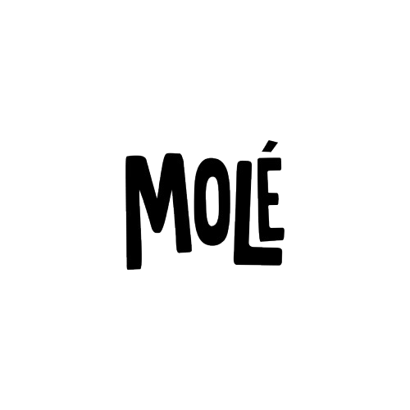
SUPER ALIMENTOS | MAYORISTA | MAYORISTA
 | $ 300,000.00 | $ 600,000.00
Levadura Nutricional | $ 4,224 | $ 4,048
Barra Fuerza x 45gr x 12 Unidades PROTEINA Y PASTA MANI | $ 11,304 | $ 10,833
Barra Placer x 45gr x 12 Unidades | $ 12,917 | $ 12,379
Barra Energia x 45gr x 12 Unidades | $ 12,917 | $ 12,379
PANCAKES CHOCOLATE PROTEICO (WHEY) - 450 G | $ 9,618 | $ 9,217
PANCAKES VAINILLA PROTEICO (WHEY) - 450 G | $ 9,618 | $ 9,217
GRANOLA CHOCOLATE PROTEICO (WHEY) - 400 G | $ 9,618 | $ 9,217
GRANOLA FRUTOS ROJOS PROTEICO (WHEY) - 400 G | $ 9,618 | $ 9,217
CREATINA MONOHIDRATADA - 450g | $ 21,542 | $ 20,645
COLÁGENO HIDROLIZADO - 400g | $ 26,102 | $ 25,015
MAGNESIO+VITAMINA C - 120g | $ 8,126 | $ 7,788
ISOTÓNICA - 300g | $ 10,380 | $ 9,948
PROTEÍNA EN POLVO (VEGANA) - FRUTOS ROJOS - 907g | $ 29,376 | $ 28,152
SOPA PROTEICA ENERGETICA 130GRS | $ 2,040 | $ 1,955
CALDO DE VERDURAS 130GRS | $ 3,360 | $ 3,220

GENERATION FIT
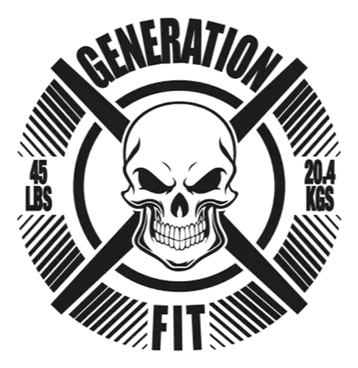
GENERATION FIT | Mayorista $300.000 | Mayorista $600,000
Cutz 5.0 Quemador 25 Servicios Gummies Ice Blue | $ 11,760 | $ 11,270
Cutz 5.0 Quemador 25 Servicios Lollypop | $ 11,760 | $ 11,270
Citrato de Magnesio Ratio 1.1 300grs | $ 11,400 | $ 10,925
Killer 5.0 25 Servicios Lemon Twist | $ 14,400 | $ 13,800
Killer 5.0 25 Servicios Peach PineApple | $ 14,400 | $ 13,800
Killer Strike 300 grs 25 servs | $ 15,600 | $ 14,950
Super Bcaa 25 Servicios StrawBerry Lime | $ 13,200 | $ 12,650
Super Bcaa 25 Servicios Peach Lemonade | $ 13,200 | $ 12,650
FitWhey Proteina 2 Lbs Chocolate Brownie | $ 24,000 | $ 23,000
FitWhey Proteina 2 Lbs Cookies And Cream | $ 24,000 | $ 23,000
FitWhey Proteina 2 Lbs Maracuya CheeseCake | $ 24,000 | $ 23,000
FitWhey Proteina 2 Lbs Chocolate Peanut Butter | $ 24,000 | $ 23,000
FitWhey Proteina 2 Lbs Vainilla Ice Cream | $ 24,000 | $ 23,000
Fit Whey Crunch Barritas Caja x 10 Unidades Vainilla | $ 10,200 | $ 9,775
Fit Whey Crunch Barritas Caja x 10 Unidades Maracuya | $ 10,200 | $ 9,775
FitWhey Proteina 5 Lbs Chocolate Brownie | $ 44,400 | $ 42,550
FitWhey Proteina 5 Lbs Cookies And Cream | $ 44,400 | $ 42,550
FitWhey Proteina 5 Lbs Maracuya CheeseCake | $ 44,400 | $ 42,550
FitWhey Proteina 5 Lbs Chocolate Peanut Butter | $ 44,400 | $ 42,550
FitWhey Proteina 5 Lbs Vainilla Ice Cream | $ 44,400 | $ 42,550
Glutamina 300 Grs | $ 13,800 | $ 13,225
Creatina 300 Grs SABOR FRUTAS TROPICALES | $ 16,800 | $ 16,100
Creatina 300 Grs SABOR NEUTRO | $ 16,800 | $ 16,100
EAAS 360 Grs. 20 Serv. (EAAS + BCAA + Electrolitos) Sabor Cereza | $ 16,800 | $ 16,100
EAAS 360 Grs. 20 Serv. (EAAS + BCAA + Electrolitos) Sabor Uva | $ 16,800 | $ 16,100
Predator 300 Grs (Pre Work) - Arginina - Beta Alanina - Cafeina. SABOR LIMON | $ 16,800 | $ 16,100
Predator 300 Grs (Pre Work) - Arginina - Beta Alanina - Cafeina. SABOR UVA | $ 16,800 | $ 16,100
Colageno 260Grs. 20 Serv. (Con Glucosamina + Cartilago Tiburon+ Hialuronico) SABOR FRUTILLA | $ 13,560 | $ 12,995
Colageno 260Grs. 20 Serv. (Con Glucosamina + Cartilago Tiburon+ Hialuronico) SABOR FRUTA TROPICAL | $ 13,560 | $ 12,995
TestoGen 300 Grs. (Con Arginina - Citrato Boro - Vitamina D - Zinc) Sabor Cherry Twist | $ 16,800 | $ 16,100
SoyProtein Isolate 2 Lbs. Sabor Vainilla | $ 27,000 | $ 25,875 | NUEVO PRODUCTO
SoyProtein Isolate 2 Lbs. Sabor Frutilla | $ 27,000 | $ 25,875 | NUEVO PRODUCTO
SoyProtein Isolate 2 Lbs. Sabor Chocolate | $ 27,000 | $ 25,875 | NUEVO PRODUCTO
Multivitaminico Con Cafeina Natural y Magnesio 30 Capsulas | $ 7,440 | $ 7,130
Shaker Generation Fit | $ 2,880 | $ 2,760
Shaker Flip con compartimiento | $ 4,200 | $ 4,025

XXL
PRODUCTO | XXL | SABOR | PRESENTACION | MAYORISTA $300.000 | MAYORISTA $600.000
 | PROTEINAS | CHOCOLATE | 1 KG | $ 20,567 | $ 19,539
 |  | VAINILLA | 1 KG | $ 20,567 | $ 19,539
 |  | FRUTILLA | 1 KG | $ 20,567 | $ 19,539
 |  | CON CREATINA (CHOCOLATE) | 2 libras | $ 22,904 | $ 21,759
 |  | CON CREATINA (VAINILLA) | 2 libras | $ 22,904 | $ 21,759
 |  | COMBINADO (3 SABORES) | 3 KG | $ 54,469 | $ 51,745
 |  | CHOCOLATE | 3 KG | $ 54,469 | $ 51,745
 |  | VAINILLA | 3 KG | $ 54,469 | $ 51,745
 |  | FRUTILLA | 3 KG | $ 54,469 | $ 51,745
 |  | CHOCOLATE | 5 KG | $ 76,175 | $ 72,366
 |  | VAINILLA | 5 KG | $ 76,175 | $ 72,366
 |  | FRUTILLA | 5 KG | $ 76,175 | $ 72,366

 |  | CHOCOLATE | 4,5 KG | $ 43,635 | $ 41,453
 |  | VAINILLA | 4,5 KG | $ 43,635 | $ 41,453
 |  | FRUTILLA | 4,5 KG | $ 43,635 | $ 41,453

 | CREATINA | CREATINA | 300 GRS | $ 17,880 | $ 16,986

NUEVOS LANZAMIENTOS | AMINOACIDOS | AMINO - BCAA FULL RECOVERY | 300 GRS | $ 13,304 | $ 12,638
 | PRE WORK | PRE WORK | 300 GRS | $ 16,075 | $ 15,272

ENTRENUTS
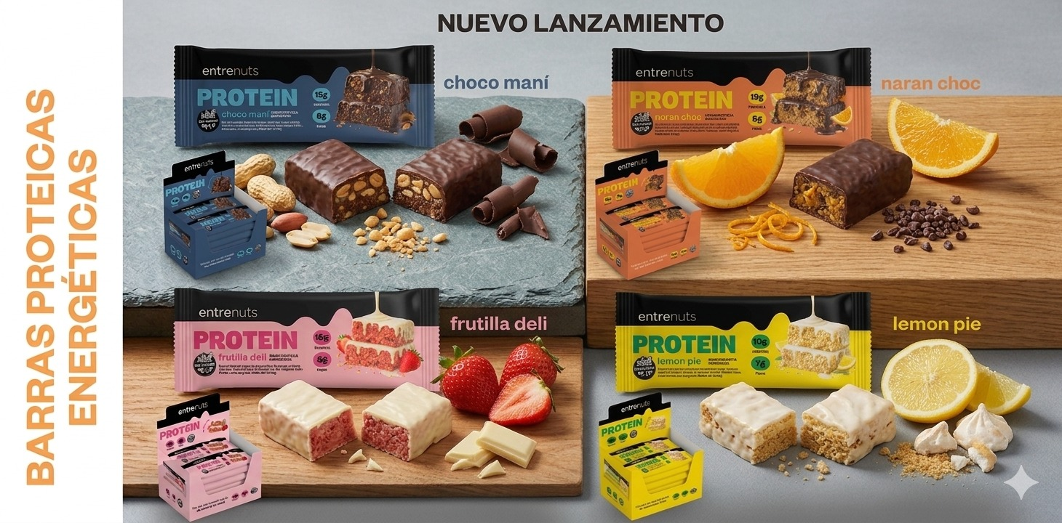
 | MAYORISTA | MAYORISTA
 | $ 300,000.00 | $ 600,000.00
Mantequilla de Mani Sabor Natural 370 Grs | $ 2,102 | $ 2,011
Mantequilla de Mani Sabor Natural + Crocante 370 Grs | $ 2,102 | $ 2,011
Mantequilla de Mani Sabor Cacao 370 Grs | $ 2,102 | $ 2,011
Mantequilla de Mani Sabor Coco 370 Grs | $ 2,102 | $ 2,011
Mantequilla de Mani Sabor Coco 370 Grs | $ 2,102 | $ 2,011
Mantequilla de Mani Proteica Sabor Cookies and Cream 370 Grs | $ 3,020 | $ 2,889
Mantequilla de Mani Proteica Sabor Salted Caramel 370 Grs | $ 3,020 | $ 2,889
Mantequilla de Mani Sal Marina 370 Grs | $ 2,102 | $ 2,011
Mantequilla de Mani Sabor Natural Pote 1 Kg | $ 4,477 | $ 4,283 | NUEVO PRODUCTO
Mantequilla de Mani Sabor Natural Balde 4 Kgs | $ 16,607 | $ 15,885
Manteca Clarificada 300 Grs Ghee | $ 7,429 | $ 7,106
Miel Cremosa 500 Grs | $ 4,375 | $ 4,184
Miel Liquida 500 Grs | $ 4,375 | $ 4,184
Aceite de Coco Neutro 200 CC | $ 2,881 | $ 2,756
Aceite de Coco Neutro 360 CC | $ 4,520 | $ 4,323
Aceite de Coco Neutro 500 CC | $ 5,877 | $ 5,621
Aceite de Coco Neutro 1000 CC | $ 11,109 | $ 10,626
Aceite de Coco Virgen 360 CC | $ 8,384 | $ 8,019
Aceite de Coco Virgen 500 CC | $ 11,075 | $ 10,593 | NUEVO PRODUCTO
Aceite de Coco Virgen 1000 CC | $ 21,143 | $ 20,224 | NUEVO PRODUCTO
Barras Proteicas Cajita x 10 Unidades de 45 Grs Sabor Chocolate Mani | $ 11,471 | $ 10,973 | NUEVO PRODUCTO
Barras Proteicas Cajita x 10 Unidades de 45 Grs Sabor Naranja Chocolate | $ 11,471 | $ 10,973 | NUEVO PRODUCTO
Barras Proteicas Cajita x 10 Unidades de 45 Grs Sabor Lemon Pie | $ 11,471 | $ 10,973 | NUEVO PRODUCTO
Barras Proteicas Cajita x 10 Unidades de 45 Grs Sabor Frutilla Deli | $ 11,471 | $ 10,973

INTEGRA - WOMAN - VITALGY
INTEGRA - SNACKS NUTRITIVOS

PRODUCTOS | MAYORISTA | MAYORISTA
 | $ 300,000.00 | $ 600,000.00
BARRA PROTEICA (MANI CHOCOLATE) 45g x 10u | $ 16,790 | $ 16,060
BARRA PROTEICA (PASTA DE MANI Y ARANDANOS 43g) x 10u | $ 16,790 | $ 16,060
BARRA DE CHOCOLATE CON AVELLANA 41g x 10u | $ 16,790 | $ 16,060
BARRA DE CHOCOLATE CON COCO Y DDL 41g x 10u | $ 20,062 | $ 19,190
BARRA DE CHOCOLATE CON BANANA Y DDL 41g x 10u | $ 20,062 | $ 19,190
BARRA DE CHOCOLATE CON DOBLE CHOCO 41g x 10u | $ 20,062 | $ 19,190
BARRA DE CHOCOLATE CON PASTA MANI 41g x 10u | $ 20,062 | $ 19,190

WOMAN - Natural beauty


PRODUCTOS | PRESENTACION | MAYORISTA $300.000 | MAYORISTA $600.000
Vital Collagen Woman by Pampita | 360 Gramos | $ 28,047 | $ 26,621
Fat Burner Woman by Pampita | 60 Capsulas | $ 18,295 | $ 17,364
Whey Protein Woman by Pampita | 454 Gramos | $ 29,017 | $ 27,542
Resverastrol Woman | 60 Capsulas | $ 13,951 | $ 13,242
Vital - S/sabor (Colageno + Ácido Hialurónico) | 454 Gramos | $ 26,667 | $ 25,311
Natural Pro Vegan - Chocolate | 454 Gramos | $ 20,047 | $ 19,028
Vital Whey Vainilla | 454 Gramos | $ 25,459 | $ 24,164
Protein + by Floppy Tesouro | 2 Libras | $ 32,634 | $ 30,975
Creatine Monohidrate x 300 grs | 300 Grs | $ 23,231 | $ 22,049

VITALGY

 | PRESENTACION | MAYORISTA $300.000 | MAYORISTA $600.000
BARRA DE CEREAL A BASE DE MANÍ Y CACAO x 40g | CAJA X 10 UNIDADES | $ 7,477 | $ 7,152
BARRA DE CEREAL A BASE DE MANÍ, ARÁNDANOS Y MANZANA x 40g | CAJA X 10 UNIDADES | $ 7,477 | $ 7,152
BARRA DE CEREAL A BASE DE MANÍ, CHOCOLATE Y CASTAÑAS DE CAJU x 40g | CAJA X 10 UNIDADES | $ 7,477 | $ 7,152
BARRA DE CEREAL A BASE DE MANÍ Y ARANDANOS x 40g | CAJA X 10 UNIDADES | $ 7,477 | $ 7,152
Barra de cereal a base de castañas de caju y arándanos x 40g | CAJA X 10 UNIDADES | $ 7,477 | $ 7,152
Barra de cereal a base de proteína vegetal, maní y chocolate x 40g | CAJA X 10 UNIDADES | $ 9,657 | $ 9,237

WIK!TASTE - PROFECIA - NUTRES
WIK! TASTE


 | MAYORISTA | MAYORISTA
 | $ 300.000,00 | $ 600.000,00
WIKTASTE X 20 UNIDADES QUINOA Y CHOCOLATE (SIN TACC) | $ 12.650 | $ 12.100

WIK PROTEIN X 15 UNIDADES BARRA PROTEICA (SIN TACC) | $ 15.784 | $ 15.098

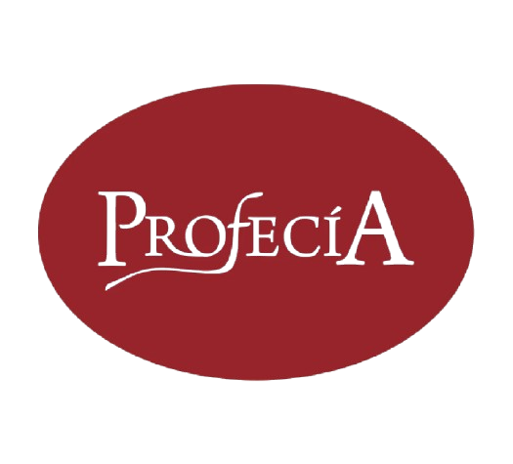

 | MAYORISTA | MAYORISTA
 | $ 300.000,00 | $ 600.000,00
BOCADITOS DE MEMBRILLO x 28u de 30 Gramos c/u | $ 9,269 | $ 8,866

MEMBRILLO RUBIO PAN x 650gr | $ 3,947 | $ 3,775

GEONAT
PRODUCTOS | PRESENTACION | INFORMACION | MAYORISTA
Aceite de pescado | 30 caps. blandas | Omega 3 de origen marino | $ 7,267
Aceite de pescado | 60 caps. blandas | Omega 3 de origen marino | $ 13,588
Aceite de pescado Omeganat x60 (1000-500) | 60 caps. blandas | CONCENTRACION 1000 EPA, 500 DHA | $ 22,406
Blackmaca Nuevo! | 60 Comprimidos | Energizante natural de Maca Negra | $ 11,203
Creatina GUM - Creatina en Gomitas | 60 Gomitas | Creatina en Gomitas | $ 27,600
Geomagnesium Bisglicinato de Magnesio | 60 Comprimidos | Bisciglinato de Magnesio | $ 9,480
Geomagnesium TOTAL Nuevo! | 150 Grs. | Treonato + Bisglicinato + Citrato de Magnesio | $ 8,153
Aceite de Orégano Nuevo! | 30 ML | Antimicrobianas, Antioxidantes y Antiinflamatorias | $ 11,203
Aceite de Orégano Nuevo! | 30 Caps | Antimicrobianas, Antioxidantes y Antiinflamatorias | $ 11,203
Equilibra 5-HTP + Trimagnesio x 30 Nuevo! | 30 Comp | El mas completo para mejorar el sueño | $ 6,319
Multivitamínico Nuevo! Gomitas | 90 Gomitas | Multivitaminico en Gomitas | $ 7,541
Equilibra Ashwagandha x90 Nuevo! | 90 Gomitas | Ashwagandha en Gomitas mejora el sueño | $ 18,600
Vinagre de sidra de manzana x90 Nuevo! | 90 Gomitas | Beneficia la digestion y control glucemico | $ 31,440
Nad + Resveratrol x 30 comp. Nuevo! | 30 Comprimidos | Antienvejecimiento y bienestar Celular | $ 29,040

Ácido Hialurónico | 30 caps | Tonifica e hidrata la piel, suaviza arrugas | $ 11,203

Agaromba… Energía! | 10 sobres | Cada sobre contiene 10 gomitas energizantes | $ 15,082
Ajo Negro 1000mg | 30 Comp |  | $ 6,455
Arandano Azul | 60 Comp | Antioxidante – Protección ocular | $ 10,738
Arándano Rojo Uro | 30 Comp |  | $ 6,422
Bio Creatina 300 Grs | 300 Grs |  | $ 19,002
bioCAFEINA | 60 comp. | Resistencia a la fatiga y concentración. Cafeína Natural | $ 5,701
bioENERGY | 30 comp. | Energizante (Hierbas + Vitaminas + MInerales) | $ 5,533
bioVITAMIN | 30 comp. | Total de Vitaminas y Minerales | $ 5,533
Cartílago de tiburón | 30 comp. | Huesos - articulaciones | $ 8,747
Chialesterol | 60 caps. blandas |  | $ 11,764
Circulac | 60 comp. | Circulación - Venotónico | $ 7,541
Citrato de Magnesio | 30 Comp. |  | $ 5,764
Citrato de Magnesio + K2 y D3 | 90 gomitas | Fórmula 100% Citrato Magnesio - Máxima Absorción | $ 7,541
Clorofila Iron Detox | 150 ml | Detoxificante - Antioxidante - Aporte de hierro | $ 7,800
Colageina 500 | 60 comp. |  | $ 5,731
Colageína Skin Extreme | 90 comp. | Arrugas, piel, cabellos y uñas | $ 27,146
Colageno 500 | 60 comp. |  | $ 7,411
Curcumin Asian | 30 cápsulas | Cúrcuma + Jengibre + Canela | $ 6,018
Delgax CLA | 60 caps. blandas | Ácido Linoleico Conjugado | $ 16,891
Delgax Plus | 30 Comp |  | $ 7,576
Fungileon x 60 caps. (Melena de León) | 60 Caps. | Ayuda a la memoria , y mejora la capacidad cognigtiva | $ 11,281
Geonat Flex Nuevo! | 400 grs | Huesos y articulaciones | $ 18,912
Geonat Flex Adv x 30 comp | 30 Comp | Huesos y articulaciones | $ 9,600
Geonat Flex Adv x 375 grs | 375 Grs | Huesos y articulaciones | $ 21,800
Isoflavona + Calcio 500 | 60 comps |  | $ 7,541
Keto Weight HMB | 60 comp | Complejo HMB - Keto | $ 12,970
Lactobacillus LRG | 30 cápsulas | Mejora la respuesta inmunitaria - Previene infecciones | $ 9,043
Leticina de Soja | 30 Comp |  | $ 5,682
Leticina de Soja | 60 Comp |  | $ 9,922
Magnesio 400 | 30 comp. | Previene fatiga muscular | $ 4,524
Noartrit | 60 comp. |  | $ 5,731
Noartrit Calcio+Magnesio+Vitamina D3 | 60 comp. |  | $ 5,731
Resveratrol | 30 comp. | Antioxidante - sistema cardiovascular | $ 11,068
Romina Flex | 15 Sobres | Piel, Cabellos, Uñas | $ 13,834
Rominafort Oferta 30 + 10 | 40 comp. | Piel, Cabellos, Uñas | $ 10,277
Treonato de magnesio x 60 comp | 60 Comp. | Favorece a la relajacion Muscular | $ 10,342
Vegaone | 30 comp. | Vitamina B12 - Apto Vegano | $ 4,414
Vegaone 2000 Nuevo! | 15 comp. Subl. | Vitamina B!2 2000 mcg - Apto Vegano - Comp. Sublingual | $ 4,940
Vigorcín Potencia Plus | 30 comp. | Multivitamínico energizante | $ 5,731
Vigorcín Sex hombre | 60 comp. | Potenciador natural | $ 8,144
Vigorcin Sex Mujer | 60 comp. |  | $ 8,144
VitaGummies | 30 gomitas | Dr Food Kids Vitamina C | $ 4,404
Vitamina C Triple Acción | 30 comp. | Vitamina C 1000mg , Vitamina D 7mg y Zinc 15µg | $ 6,576
Vitamina D | 30 comp. | Fortalece el sistema inmunológico | $ 4,524
Vrelax Complex Nuevo! | 30 comp. | Sedante natural / Triptofano | $ 6,192
Dr. Food Barritas 30g x 16unid | 30g x 16 unid | Barra De Cereales + Proteina + Magnesio | $ 11,381

 |  | 1

LEGUILAB - INNOVAPHARMA
LEGUILAB - HEALTH & CARE

PRODUCTO | DESCRIPCION | MAYORISTA $300.000 | MAYORISTA $600.000
STRESS KILLER (60 CAPS) | Bisciglinato de Magnesio + L -Teanina + B6 | $ 25,771 | $ 24,461
VITAMINA K2 (60 CAPS) | Vitamina K2 + Vitamina D3 | $ 25,771 | $ 24,461
BRAIN FOCUS (60 CAPS) | Cafeina + L-Teanina + B6 | $ 25,771 | $ 24,461
HAPPY PILL (60 CAPS) | 5 HTP + Vitamina B6 | $ 25,771 | $ 24,461
MCT OIL 100% PURE (475 ML) | Mezcla C8 Y C10 | $ 36,816 | $ 34,944
MCT OIL POWDER (200 GRS) | Aceite de MCT en Polvo | $ 27,612 | $ 26,208
MCT OIL PURO C8 (250 ML) | ACIDO CAPRILICO CONCENTRADO | $ 24,544 | $ 23,296
BISCIGLINATO DE ZINC (60 CAPS) | 8,4 Mg de Zinc Elemental | $ 21,476 | $ 20,384
ERITRITROL (500 GRS) | Endulzante Natural | $ 12,744 | $ 12,096
CÚRCUMA 95% + D3 (30 CAPS) | Salud Gastrointestrinal | $ 18,408 | $ 17,472
AZAFRÁN + B6 (30 CAPS) | Serotonina Antioxidante | $ 21,476 | $ 20,384
VITAMINA D3 Vegan Masticable (30 Comp) | Vitamina D3 en Gomitas | $ 18,408 | $ 17,472
BUTI SMART (X60 CAPS) | Salud Gastrointestrinal | $ 27,612 | $ 26,208
ACIDO ALFA LIPOICO 60 Capsulas | Antioxidante Universal | $ 27,612 | $ 26,208

INNOVAPHARMA S.A.

PRODUCTO | DESCRIPCION | MAYORISTA $300.000 | MAYORISTA $600.000
GLICINATO DE MAGNESIO | 60 CAPSULAS | $ 14,443 | $ 13,709
OMEGA 3 MAX (1000 EPA + 500 DHA) | 60 CAPSULAS | $ 62,776 | $ 59,584
OMEGA 3 (800 EPA + 400 DHA) | 30 CAPSULAS | $ 32,285 | $ 30,643
OMEGA 3 (800 EPA + 400 DHA) | 60 CAPSULAS | $ 57,018 | $ 54,118
OMEGA 3 REGULAR (360 EPA + 240 DHA) | 60 CAPSULAS | $ 28,792 | $ 27,328
Omega 3 TG (1440 EPA + 960 DHA) | 60 CAPSULAS | $ 64,664 | $ 61,376
INNOVANATURALS OMEGA 3 PRE NATAL | 60 CAPSULAS | $ 66,269 | $ 62,899
ACEITE DE KRILL | 60 CAPSULAS | $ 43,046 | $ 40,858
MEGA MAGNESIO | 60 CAPSULAS | $ 19,258 | $ 18,278
VITAMINA B 12 | 30 CAPSULAS | $ 15,482 | $ 14,694
CITRATO DE MAGNESIO | 60 CAPSULAS | $ 12,838 | $ 12,186
SELENIO | 30 CAPSULAS | $ 11,989 | $ 11,379
CITRATO DE POTASIO | 60 CAPSULAS | $ 10,950 | $ 10,394
VITAMINA D3 + K2 | 30 CAPSULAS | $ 16,898 | $ 16,038
VITAMINA C 1GR | 30 CAPSULAS | $ 11,517 | $ 10,931

